説明図
 | 1.基板仕様について
戻る | 1）．基板取付穴は、M3ネジ：φ3.5/メッキなし穴、禁止領域（配置/配線）：φ10、基板角から5ｍｍ位置の4か所でよろしいでしょうか。
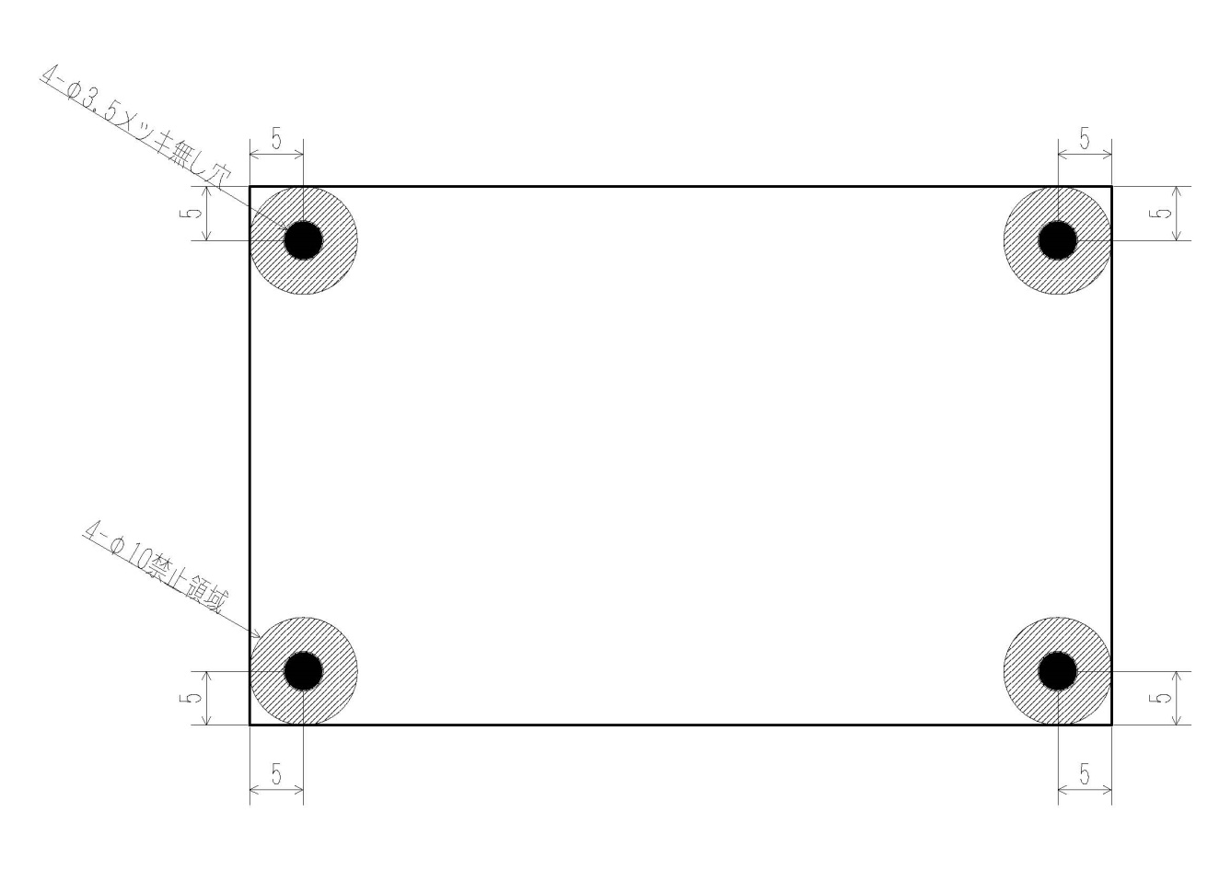

戻る | 3）．シート面付けは、1枚面付け+周囲10ｍｍの捨て基板/Vカット処理 （キョウデンダイレクト基準）でよろしいでしょうか。

